入力・結果表示シート
令和６年度 那覇市国民健康保険税 簡易シミュレーション |  |  |  |  |  |  |  |  |  | 2024-02-28
 |  |  |  |  |  |  |  |  |  | Ver.1

ご利用にあたっての注意事項

ご利用の前に、次の事項をご確認ください。
● この試算シートによるシミュレーション結果は、４月から翌年３月まで１年間国保に加入した場合の年間保険税試算額です。
あくまでも試算であり、実際の保険税額とは異なる場合があります。
● 職場の健康保険の任意継続保険料との比較をする場合は、試算結果（年税額）を１２で割った額で比較してください。
※１期あたりの納付額とは異なります。
● 次のような場合は、本簡易シミュレーションの対象外です。
・ 年度（４月～翌年３月）途中での加入者の増減、介護該当または非該当、後期高齢者医療保険制度への移行などの変動がある場合
・ 前年の所得額に変更が生じる場合
・ 前年の収入が無い方で前年中の申告がお済みでない場合（所得が低い場合でも、未申告の場合は軽減制度が適用されません）
・ 給与と年金両方の所得がある方の場合（所得金額調整控除は計算されません）
・ マイナス所得がある場合
・ 繰越損失がある方の場合
・ 専従者給与の支払いがある方または支払いを受けている方が世帯主または世帯の国保加入者である場合
以上の事項についてご同意いただきましたら、ページ下へお進みください。

★ 入 力 例 ☆

①加入
・世帯主は、加入する場合「〇」、加入しない場合は「×」を入力してください。
※世帯主は入力必須
・その他世帯員は、加入する方のみ「〇」を入力してください。
②生年月日
・年（西暦）、月、日を入力してください。
※世帯主は入力必須
第一表

⑤その他の所得
・確定申告書などに記載の「所得金額」の合計額を入力してください。
※給与所得、年金所得は除きます。
※退職所得は含めない（雑所得の場合を除く）

第三表

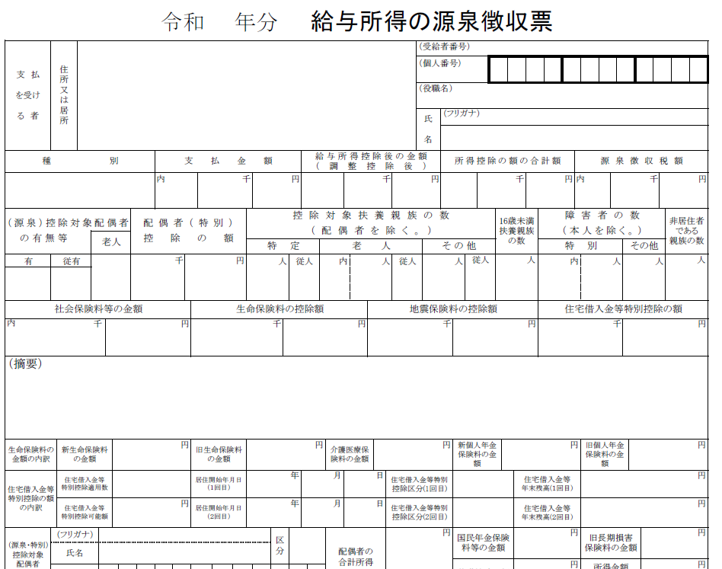

③給与収入★ 入 力 例 ☆
・令和５年分 給与所得の源泉徴収票の「支払金額」に記載されている金額を入力してください。
※複数ある場合は合計額を入力

④年金収入
令和５年分 公的年金等の源泉徴収票の「支払金額」に記載されている金額を入力してください。
※複数ある場合は合計額を入力

 | ■入力フォーム |  |  |  |  |  | 色付きセルを入力してください
 |  |  |  |  |  |  | 入力日： | 2024-02-29
 |  | ①加入 | ②生年月日 |  |  | ③給与収入 | ④年金収入 | ⑤その他の所得 （営業所得、不動産譲渡所得など） ※マイナスの場合は正しく計算不可
 |  |  | 年（西暦） | 月 | 日
 | 世帯主 |  |  |  |  |  |  |  | 年齢未入力
 | 世帯員1 |  |  |  |  |  |  |  | 年齢未入力
 | 世帯員2 |  |  |  |  |  |  |  | 年齢未入力
 | 世帯員3 |  |  |  |  |  |  |  | 年齢未入力
 | 世帯員4 |  |  |  |  |  |  |  | 年齢未入力
 | 世帯員5 |  |  |  |  |  |  |  | 年齢未入力

 | 世帯主の欄は、社保等の適用で国保以外の場合も必ず入力してください

 | ■試算結果
 | 区分 | 医療分 |  | 支援分 |  | 介護分 |  | 試算結果（年税額）

 | 税額 | 0 |  | 0 |  | 0 |  | 0

 | （参考）西暦・元号早見表

 | 西暦 | 元号 | 西暦 | 元号 | 西暦 | 元号 | 西暦 | 元号
 | 1922年 | 大正11年 | 1951年 | 昭和26年 | 1980年 | 昭和55年 | 2009年 | 平成21年
 | 1923年 | 大正12年 | 1952年 | 昭和27年 | 1981年 | 昭和56年 | 2010年 | 平成22年
 | 1924年 | 大正13年 | 1953年 | 昭和28年 | 1982年 | 昭和57年 | 2011年 | 平成23年
 | 1925年 | 大正14年 | 1954年 | 昭和29年 | 1983年 | 昭和58年 | 2012年 | 平成24年
 | 1926年 | 大15年/昭元年 | 1955年 | 昭和30年 | 1984年 | 昭和59年 | 2013年 | 平成25年
 | 1927年 | 昭和2年 | 1956年 | 昭和31年 | 1985年 | 昭和60年 | 2014年 | 平成26年
 | 1928年 | 昭和3年 | 1957年 | 昭和32年 | 1986年 | 昭和61年 | 2015年 | 平成27年
 | 1929年 | 昭和4年 | 1958年 | 昭和33年 | 1987年 | 昭和62年 | 2016年 | 平成28年
 | 1930年 | 昭和5年 | 1959年 | 昭和34年 | 1988年 | 昭和63年 | 2017年 | 平成29年
 | 1931年 | 昭和6年 | 1960年 | 昭和35年 | 1989年 | 昭64年/平元年 | 2018年 | 平成30年
 | 1932年 | 昭和7年 | 1961年 | 昭和36年 | 1990年 | 平成2年 | 2019年 | 平31年/令元年
 | 1933年 | 昭和8年 | 1962年 | 昭和37年 | 1991年 | 平成3年 | 2020年 | 令和2年
 | 1934年 | 昭和9年 | 1963年 | 昭和38年 | 1992年 | 平成4年 | 2021年 | 令和3年
 | 1935年 | 昭和10年 | 1964年 | 昭和39年 | 1993年 | 平成5年 | 2022年 | 令和4年
 | 1936年 | 昭和11年 | 1965年 | 昭和40年 | 1994年 | 平成6年 | 2023年 | 令和5年
 | 1937年 | 昭和12年 | 1966年 | 昭和41年 | 1995年 | 平成7年 | 2024年 | 令和6年
 | 1938年 | 昭和13年 | 1967年 | 昭和42年 | 1996年 | 平成8年
 | 1939年 | 昭和14年 | 1968年 | 昭和43年 | 1997年 | 平成9年
 | 1940年 | 昭和15年 | 1969年 | 昭和44年 | 1998年 | 平成10年
 | 1941年 | 昭和16年 | 1970年 | 昭和45年 | 1999年 | 平成11年
 | 1942年 | 昭和17年 | 1971年 | 昭和46年 | 2000年 | 平成12年
 | 1943年 | 昭和18年 | 1972年 | 昭和47年 | 2001年 | 平成13年
 | 1944年 | 昭和19年 | 1973年 | 昭和48年 | 2002年 | 平成14年
 | 1945年 | 昭和20年 | 1974年 | 昭和49年 | 2003年 | 平成15年
 | 1946年 | 昭和21年 | 1975年 | 昭和50年 | 2004年 | 平成16年
 | 1947年 | 昭和22年 | 1976年 | 昭和51年 | 2005年 | 平成17年
 | 1948年 | 昭和23年 | 1977年 | 昭和52年 | 2006年 | 平成18年
 | 1949年 | 昭和24年 | 1978年 | 昭和53年 | 2007年 | 平成19年
 | 1950年 | 昭和25年 | 1979年 | 昭和54年 | 2008年 | 平成20年

